상품제안서
아이리버 충전식 360도 손난로 TRINI-D360 Single | 상품코드: F31796

 |  |  |  |  |  |  | 02-412-0044 | www.easy1.co.kr
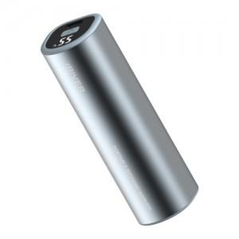

【상세/제작정보】 | 1개 단품입니다. - 자석이 내장되어 있어 2개구매시 세트로도 사용 가능합니다. 1box 60개 4000원별도

【인쇄/포장옵션】 | 레이저 / 포장지포장

【공급단가】 | 수량 | 50~ | 100~ | 500~ | 1,000~ | 2,000~
*VAT별도 | 단가 | 13,630원 | 13,400원 | 13,060원 | 12,840원 | 12,490원

【상품 URL】 | http://www.easy1.co.kr/src/goods_detail.php?gdno=31796

